1.1.1
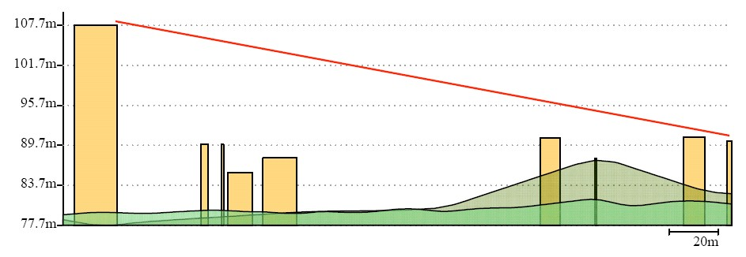
Balanço de Potências(EIRP) |  | PERDAS
Descrição | Valor | Descrição | Valor
EIRP: | 20 | Frequência: | 2.4
Perdas nos conectores: | 1 | Distância (Kms): | 0.273
Perdas nos cabos: | 2.2 | Perdas: | 88.777477775
Ganho da antena: | 10
TX(Dbm): | 8.8 | ERS
 |  | ERS (dB): | -75.3
AP e ANTENA
Descrição | Valor
AP: | 2620 | Link Budjet
Data Rate: | 802,11g | Resultado: | 6.522522225
Frequência: | 2.4
Antena Modo (Mbps): | 54
GHz | 2,4Ghz | Linha de Vista
Ganho | 5 dbi | Descrição | Valor
Sensibilidade: | 81 | ʎ: | 0.125
 |  | d(m): | 273
 |  | d1(m): | 250
 |  | d2(m): | 23
 |  | RnTotal: | 1.6225855548
 |  | h1: | 107.7
 |  | h2: | 89.7
 |  | h(total): | 98.7
 |  | h-R>=89: | TRUE
 |  | Rn(auxiliar): | 2.6327838828

1.1.1 - PAÇOS DO CONCELHO - BIBLIOTECA

1.1.2
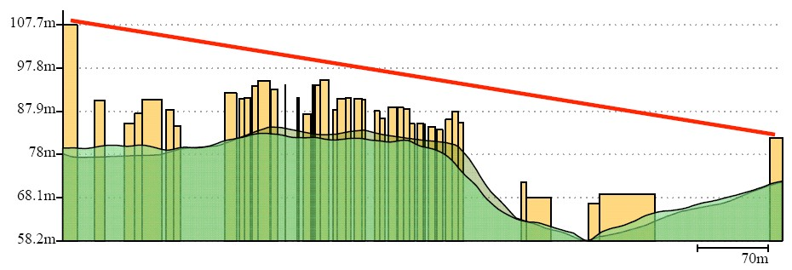
Balanço de Potências(EIRP) |  | PERDAS
Descrição | Valor | Descrição | Valor
EIRP: | 30 | Frequência: | 2.4
Perdas nos conectores: | 1 | Distância (Kms): | 0.722
Perdas nos cabos: | 2.2 | Perdas: | 97.224968786
Ganho da antena: | 10
TX(Dbm): | 18.8 | ERS
 |  | ERS (dB): | -75.3
AP e ANTENA
Descrição | Valor
AP: | 2620 | Link Budjet
Data Rate: | 802,11g | Resultado: | 8.0750312144
Frequência: | 2.4
Antena Modo (Mbps): | 54
GHz | 2,4Ghz | Linha de Vista
Ganho | 2 / 5 dBi | Descrição | Valor
Sensibilidade: | 81 | ʎ: | 0.125
 |  | d(m): | 722
 |  | d1(m): | 285.2
 |  | d2(m): | 436.8
 |  | RnTotal: | 4.6441098429
 |  | h1: | 107.7
 |  | h2: | 79
 |  | h(total): | 93.35
 |  | h-R>=89: | TRUE
 |  | Rn(auxiliar): | 21.567756233

1.1.2 - PAÇOS DO CONCELHO - EDIFÍCIO SALGUEIRO MAIA

1.1.3
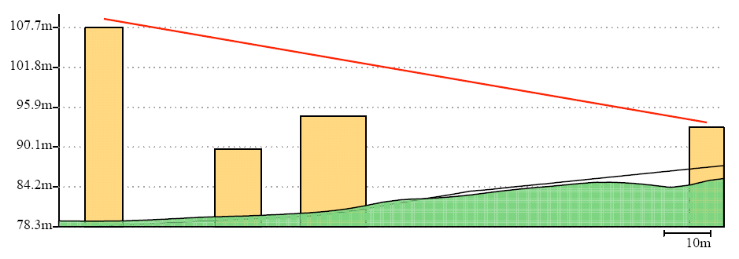
Balanço de Potências(EIRP) |  | PERDAS
Descrição | Valor | Descrição | Valor
EIRP: | 15 | Frequência: | 2.4
Perdas nos conectores: | 1 | Distância (Kms): | 0.154
Perdas nos cabos: | 2.2 | Perdas: | 83.804639251
Ganho da antena: | 10
TX(Dbm): | 3.8 | ERS
 |  | ERS (dB): | -75.3
AP e ANTENA
Descrição | Valor
AP: | 2605 | Link Budjet
Data Rate: | 802,11g | Resultado: | 6.495360749
Frequência: | 2.4
Antena Modo (Mbps): | 54
GHz | 2,4Ghz | Linha de Vista
Ganho | 2 / 5 dBi | Descrição | Valor
Sensibilidade: | 81 | ʎ: | 0.125
 |  | d(m): | 154
 |  | d1(m): | 74.1
 |  | d2(m): | 79.9
 |  | RnTotal: | 2.1921846869
 |  | h1: | 107.7
 |  | h2: | 94.9
 |  | h(total): | 101.3
 |  | h-R>=89: | TRUE
 |  | Rn(auxiliar): | 4.8056737013

1.1.3 - PAÇOS DO CONCELHO - BOMBEIROS

1.1.5
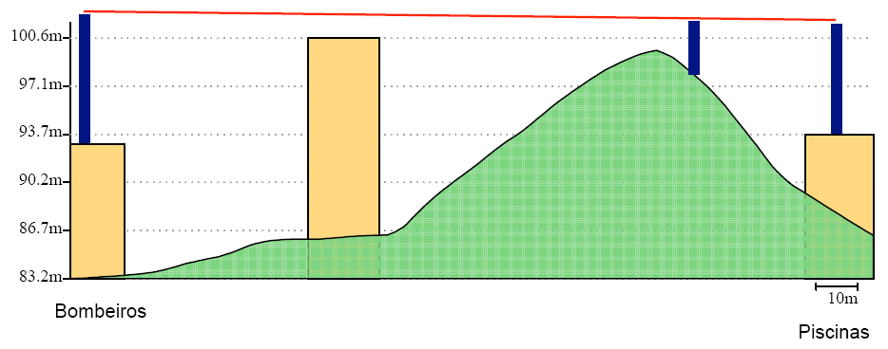
Balanço de Potências(EIRP) |  | PERDAS
Descrição | Valor | Descrição | Valor
EIRP: | 20 | Frequência: | 2.4
Perdas nos conectores: | 1 | Distância (Kms): | 0.195
Perdas nos cabos: | 2.2 | Perdas: | 85.854917061
Ganho da antena: | 10
TX(Dbm): | 8.8 | ERS
 |  | ERS (dB): | -75.3
AP e ANTENA
Descrição | Valor
AP: | 2620 | Link Budjet
Data Rate: | 802,11g | Resultado: | 9.4450829385
Frequência: | 2.4
Antena Modo (Mbps): | 54
GHz | 2,4Ghz | Linha de Vista
Ganho | 5 | Descrição | Valor
Sensibilidade: | 81 | ʎ: | 0.125
 |  | d(m): | 195
 |  | d1(m): | 162
 |  | d2(m): | 33
 |  | RnTotal: | 1.8511950402
 |  | h1: | 100.6
 |  | h2: | 100.6
 |  | h(total): | 100.6
 |  | h-R>=89: | TRUE
 |  | Rn(auxiliar): | 3.4269230769

1.1.5 - BOMBEIROS - PISCINAS

1.1.6
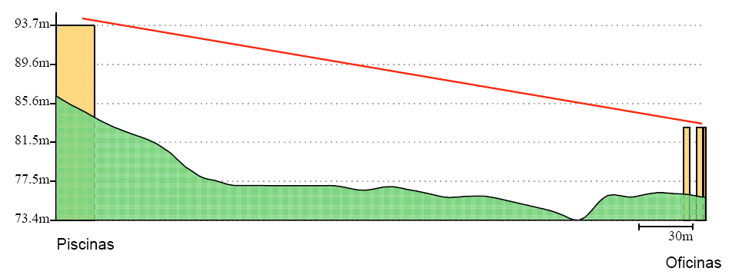
Balanço de Potências(EIRP) |  | PERDAS
Descrição | Valor | Descrição | Valor
EIRP: | 20 | Frequência: | 2.4
Perdas nos conectores: | 1 | Distância (Kms): | 0.364
Perdas nos cabos: | 2.2 | Perdas: | 91.276252507
Ganho da antena: | 10
TX(Dbm): | 8.8 | ERS
 |  | ERS (dB): | -75.3
AP e ANTENA
Descrição | Valor
AP: | 2620 | Link Budjet
Data Rate: | 802,11g | Resultado: | 4.0237474928
Frequência: | 2.4
Antena Modo (Mbps): | 54
GHz | 2,4Ghz | Linha de Vista
Ganho | 10 | Descrição | Valor
Sensibilidade: | 81 | ʎ: | 0.125
Edificio: | Paços do Concelho | d(m): | 364
Antenas Externas: | WS-AIO-2S14090 | d1(m): | 362
Tipo: | Indoor/Outdoor | d2(m): | 2
GHz | 2,4 - 2,485 | RnTotal: | 0.49862448158
Ganho | 14 dBi | h1: | 93.7
 |  | h2: | 84.7
 |  | h(total): | 89.2
 |  | h-R>=89: | TRUE
 |  | Rn(auxiliar): | 0.24862637363

1.1.6 - PISCINAS - OFICINAS

1.1.7
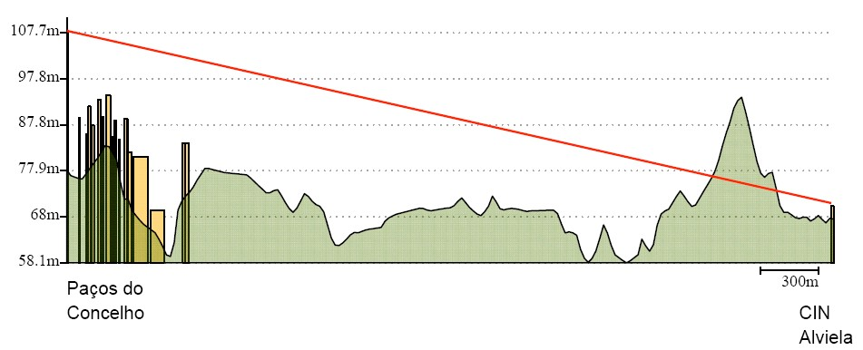
Balanço de Potências(EIRP) |  | PERDAS
Descrição | Valor | Descrição | Valor
EIRP: | 20 | Frequência: | 2.4
Perdas nos conectores: | 1 | Distância (Kms): | 3.974
Perdas nos cabos: | 2.2 | Perdas: | 112.03878209
Ganho da antena: | 10
TX(Dbm): | 8.8 | ERS
 |  | ERS (dB): | -75.3
AP e ANTENA
Descrição | Valor
AP: | 2620 | Link Budjet
Data Rate: | 802,11g | Resultado: | -16.73878209
Frequência: | 2.4
Antena Modo (Mbps): | 54
GHz | 2,4Ghz | Linha de Vista
Ganho | 10 | Descrição | Valor
Sensibilidade: | 81 | ʎ: | 0.125
Edificio: | Paços do Concelho | d(m): | 3974
Antenas Externas: | WS-AIO-2S14090 | d1(m): | 320
Tipo: | Indoor/Outdoor | d2(m): | 3654
GHz | 2,4 - 2,485 | RnTotal: | 6.0645745041
Ganho | 14 dBi | h1: | 107.7
 |  | h2: | 68
 |  | h(total): | 87.85
 |  | h-R>=89: | FALSE
 |  | Rn(auxiliar): | 36.779063915

1.1.7 - PAÇOS DO CONCELHO - CENTRO DE INTERPRETAÇÃO DO ALVIELA

